Voorblad
Nota van Inlichtingen

Europese aanbesteding volgens de niet - openbare procedure

WGA Eigenrisicodrager verzekering 1 januari 2023

 | Stichting Nationale Opera & Ballet

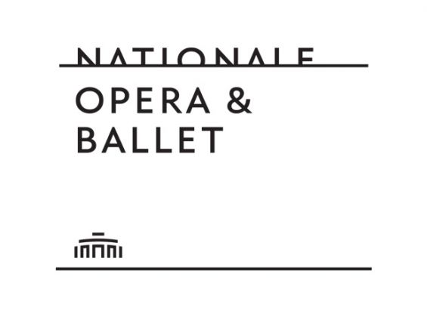

Opgesteld door: |  | Nationale Opera & Ballet Referentie TenderNed -
Versie
Datum
Kenmerk

Deze Aanbesteding heeft tot doel: Opdrachtgever overweegt om per 1 januari 2023 het eigenrisicodragerschap voor de WGA voort te zetten. Of aanbestedende dienst ook daadwerkelijk kiest voor het eigenrisicodragerschap met een private verzekering, is afhankelijk van het feit of het eigenrisicodragerschap een (financieel) aantrekkelijkere optie is dan de WGA financiering onder te brengen bij het UWV. Robidus zal de analyse uitvoeren teneinde voorgaande te bepalen. Indien Opdrachtgever daadwerkelijk besluit om eigenrisicodrager te worden/blijven middels een private verzekering zal de Opdracht gegund worden aan de meest geschikte partij en het daaruit voortvloeiend gunnen van een overeenkomst. De beoordeling van de Inschrijvingen vindt plaats op basis van het gunningscriterium beste prijs-kwaliteitsverhouding (BPKV) Dit criterium wordt nader omschreven in dit Bestek/beschrijvend document. Deze Nota van Inlichtingen heeft als doel antwoorden te geven op vragen en overige op-en aanmerkingen die naar voren zijn gekomen naar aanleiding van de aanbestedingsstukken. Het betreft vragen en op- en aanmerkingen van Deelnemers, dan wel geconstateerde onjuist- of onvolkomenheden door NO&B zelf.

